ご利用に当たって
医療費集計フォーム Ver.3.1

● ご利用に当たって
・データは、995件まで入力が可能です。
・データを入力後、所得税の確定申告等作成コーナーの医療費控除の入力画面で読み込むことで、入力した内容が反映されます。
・セルフメディケーション税制を適用される場合にはご利用いただけません。 セルフメディケーション税制を適用される場合、所得税の確定申告書等作成コーナーの画面から直接入力してください。
・医療費集計フォームの２ページ目以降は、エクセルシートの印刷範囲を拡大することで印刷できるようになります。 印刷範囲の変更方法は、確定申告書等作成コーナーのよくある質問をご覧下さい。

● 入力方法
・領収書から１件ずつ入力するか、「医療を受けた人」・「病院・薬局などの名称」ごとにまとめて入力してください。

項目名 |  | 入力内容
医療を受けた人 |  | 医療を受けた方の氏名を入力してください。
病院・薬局などの名称 |  | 診療を受けた病院や医薬品を購入した薬局などの名称を入力してください。
医療費の区分 |  | 医療費の内容として該当するものを全てチェックしてください。
支払った医療費の金額 |  | 申告する年中に支払った金額のうち、医療費控除の対象となる金額を入力してください。
左のうち、補填される金額 |  | 生命保険契約などで支給される入院費給付金や健康保険などで支給される高額療養費・家族療養費・出産育児一時金などの金額を入力してください。 ※保険金などで補填される金額は、その給付の目的となった医療費の金額を限度として差し引きます。 引ききれない金額が生じた場合であっても、他の医療費からは差し引きませんので、ご入力の際はご確認ください。 また、保険金などで補填される金額が確定申告書を提出する時までに確定していない場合には、その保険金などの見込額を記載します。 後日、保険金などを受け取った際に、その額が見込額と異なるときは、申告内容を訂正してください。

● 入力例

No | 医療を受けた人 （全角10文字以内） | 病院・薬局などの名称 （全角20文字以内） | 医療費の区分 ※複数選択可 |  |  |  | 支払った医療費の金額 （半角数字9桁以内） | 左のうち、補填される金額 （半角数字9桁以内） | 支払年月日 （任意）
 |  |  | 診療・治療 | 医薬品購入 | 介護保険 サービス | その他の医療費
1 | 国税 太郎 | 財務総合病院 | 該当する | 該当する |  |  | 250,000 | 200,000 | 2019-01-02
2 | 国税 太郎 | 霞が関薬局 |  | 該当する |  |  | 5,000
3 | 国税 太郎 | JR、○×バス |  |  |  | 該当する | 2,000
4 | 国税 花子 | 財務総合病院 | 該当する |  |  |  | 40,400 |  | 2019-03-03
5 | 国税 一郎 | 特別養護老人ホーム○△× |  |  | 該当する |  | 150,000

● | 作成コーナーでのご利用方法

 |  |  |  |  |  | STEP１
 |  |  |  |  |  | 確定申告書作成コーナーの控除の入力（1/2）画面で
 |  |  |  |  |  | 「医療費控除」を選択する。

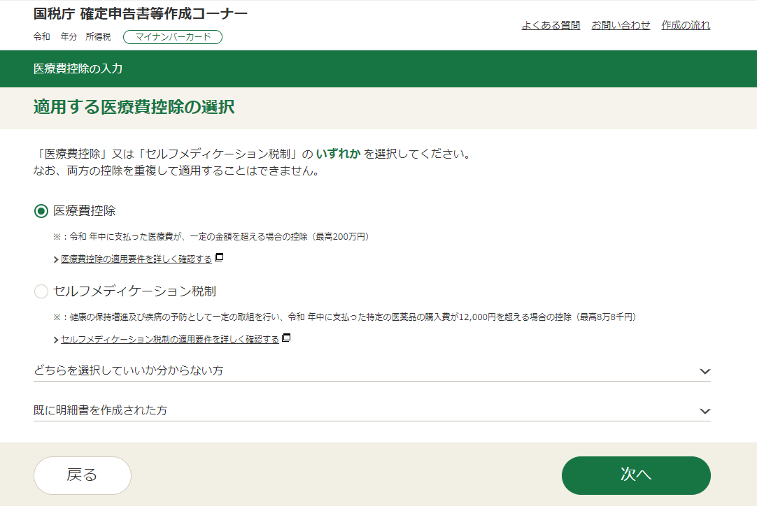
 |  |  |  |  |  | STEP２
 |  |  |  |  |  | 医療費控除の入力（適用する医療費控除の選択）画面で
 |  |  |  |  |  | 「医療費控除」のラジオボタンを選択し、「次へ」ボタンを押す。

 |  |  |  |  |  | ※１ 「既に明細書を作成された方」には該当しません。
 |  |  |  |  |  | ※２ マイナポータル連携等により、「医療費通知情報」をデータで取得した方は、
 |  |  |  |  |  | この画面は表示されませんので「STEP３」へ進んでください。

 |  |  |  |  |  | STEP３
 |  |  |  |  |  | 医療費控除の入力（医療費控除の一覧）画面で「医療費集計フォーム
 |  |  |  |  |  | を利用する」のラジオボタンを選択し、「集計フォーム読込画面へ」のボタンを押す。

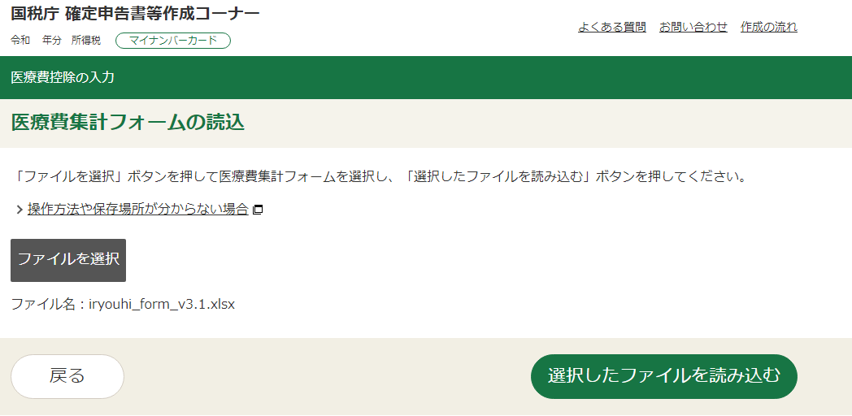
 |  |  |  |  |  | STEP４
 |  |  |  |  |  | 医療費控除の入力（医療費集計フォームの読込）画面で
 |  |  |  |  |  | 「ファイルを選択」を押し、任意のフォルダから対象の「医療費集計フォーム」を
 |  |  |  |  |  | 選択した後、画面右下の「選択したファイルを読み込む」ボタンを押す。

